关系图
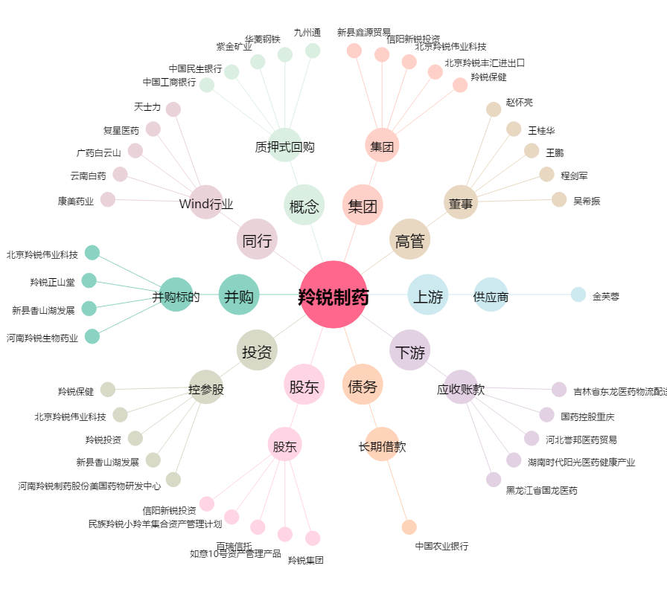
羚锐制药[600285.SH] - 关系概览图

